关系图
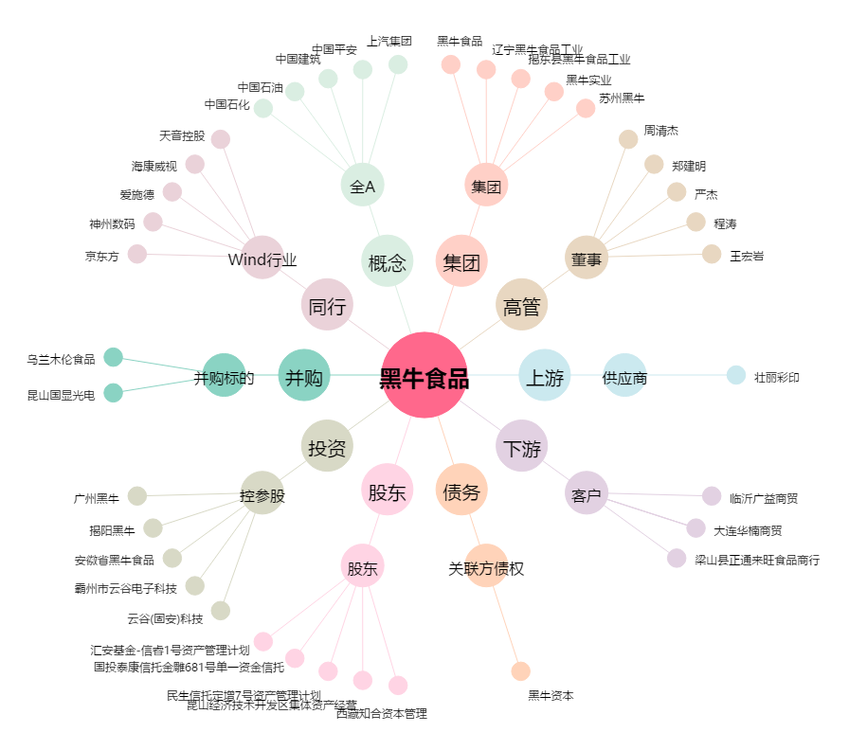
黑牛食品[002387.SZ] - 关系概览图

